Sheet1
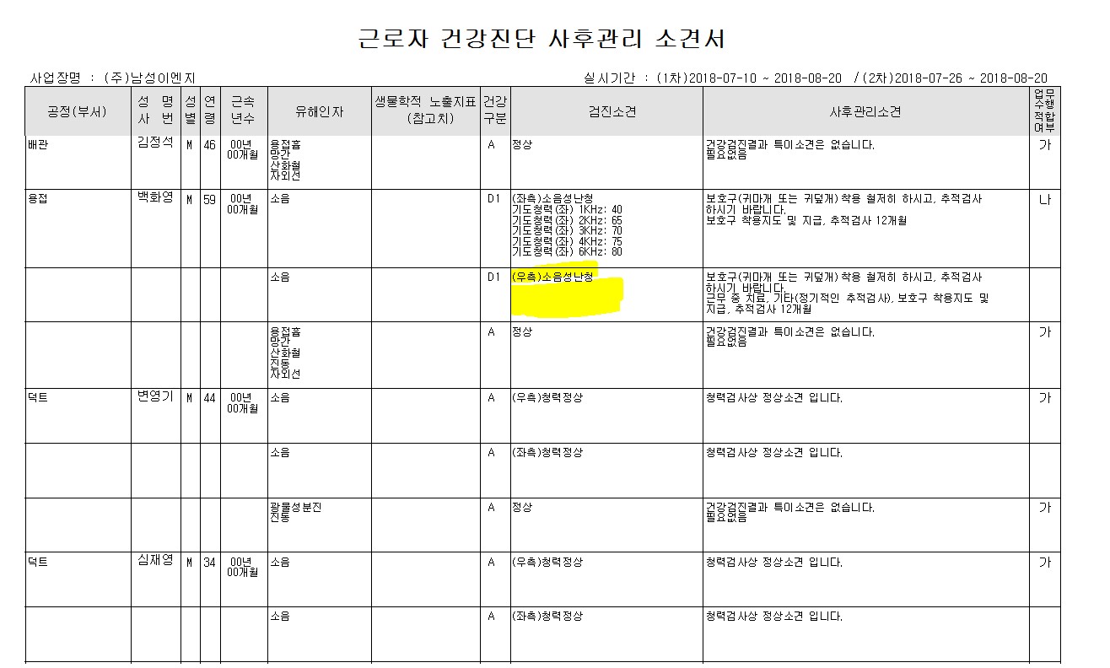

검진결과수치 없음

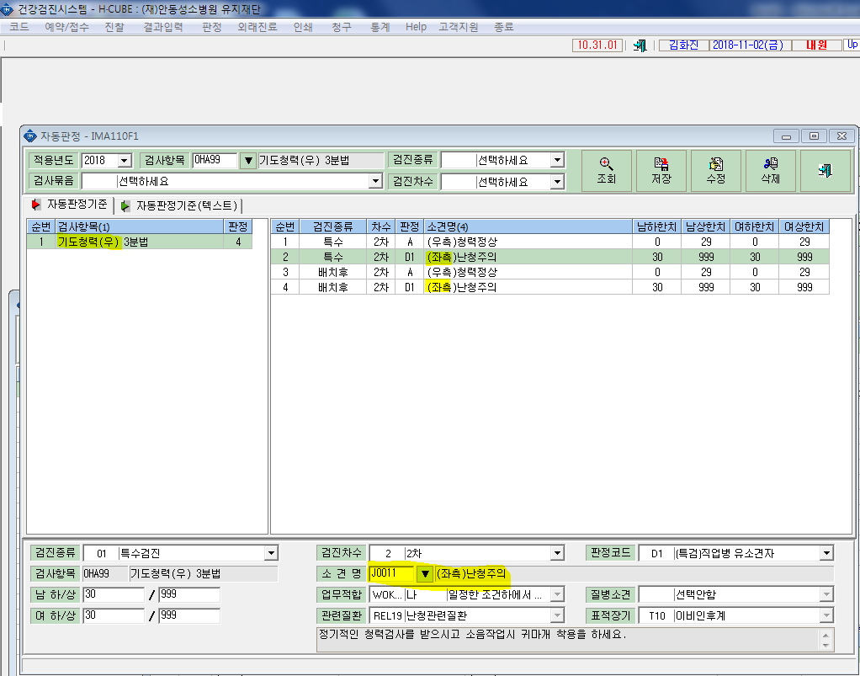

기도3분법에 우측인데 좌측이 세팅되어있습니다.

